财务处理中心
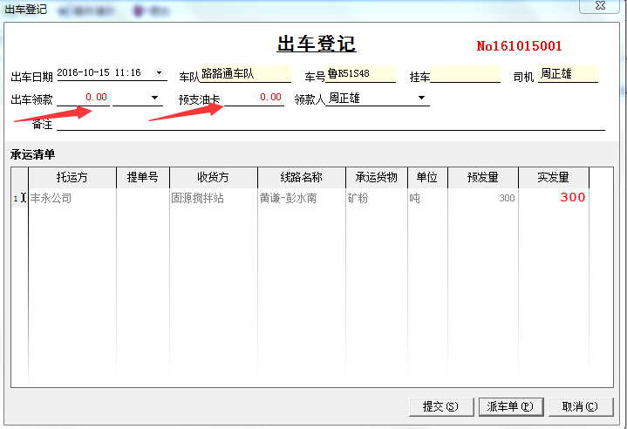
一级菜单 | 二级菜单 | 三级菜单 | 关联菜单 | 对应单据 | 备注说明
运费管理 | 出车登记 |  | 司机报销单 |  | 司机出车前向财务借款、领用油卡
 | 司机报销单
 | 回车报账 |  |  |  | 司机回来后向财务报账：收入、费用
 | 运费收入 |  | 回车报账
 | 运费支出 |  | 回车报账
仓储费用管理 | 仓储合同计费 |  |  | 仓储租赁费用管理
 | 仓储作业费用登记 | 入库收入录入 | 仓储作业计费 |  | 每次仓储出入库的装卸费、出库费等都可以进行登记
 |  | 出库收入录入
 |  | 入库成本录入
 |  | 出库成本录入
 | 仓储作业计费 |  |  |  | 单据内容需修改
往来对账 | 客户对账单
 | 客户对账单列表
 | 承运商对账
 | 承运商对账单列表
 | 司机对账单
 | 司机对账单列表
往来结算 | 客户结算
 | 承运商结算
 | 司机结算
日常管理 | 借还款登记
 | 油卡充值
 | 路卡充值
 | 账户余额查询
 | 日常收支管理
 | 出纳明细账

